エンティティ定義の確認
エンティティ定義の確認

 | 概要

 |  | DD採番された、エンティティ定義の物理名確認方法を記載します。

 | 確認手順

 |  | ① | データディクショナリページにアクセス

 |  |  | http://35.200.115.162:30146/dataDictionary/index

 |  | ② | 以下の条件で検索し、エンティティの物理名を確認します。

 |  |  |  | 条件： | ブランチ参照 ＆ ベースブランチ：topic/partsman

 |  |  |  | （注）エンティティ名が見つからない場合は、DD未採番な可能性があるため、リーダーまで問い合わせてください。

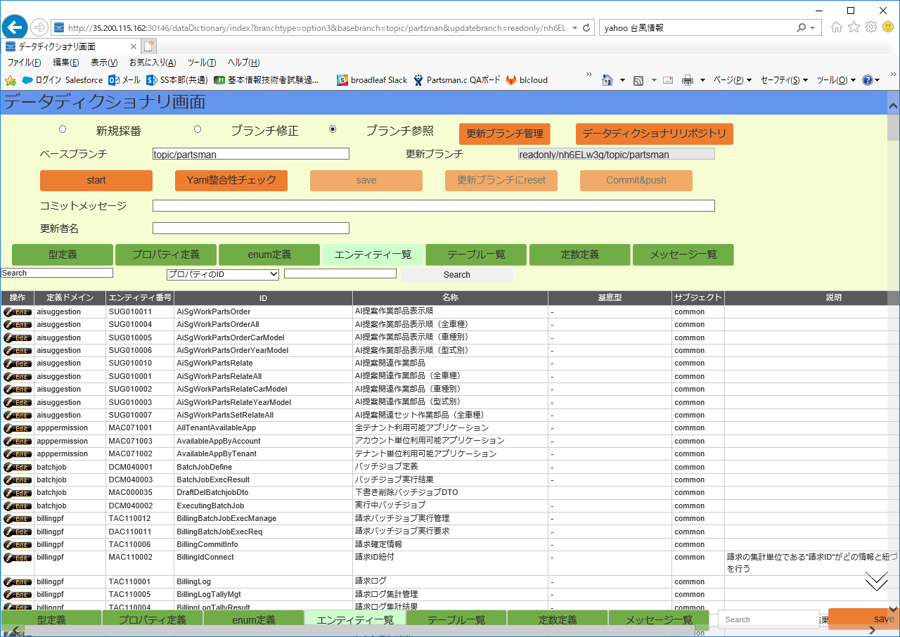

①

②

③

④
⑤

ソース自動生成
ソース自動生成

 | 概要

 |  | ツール「entity-codegen」を使用して、エンティティ定義書、テーブルレイアウト設計書から、下記情報を生成します。
 |  |  | Web API 仕様書(テンプレート)：mdファイル
 |  |  | Javaソース生成：blcloud-data-resource情報
 |  |  | cqlファイル生成：create teable文
 |  |  | tsファイル生成：bl-datamodel

 |  | ※なお、DD採番申請して、topic/partsmanに反映されていることが大前提。

 | 生成手順

 |  | ① | Confluenceのバックエンドナレッジスペースを参照する。バックエンド開発 - 開発環境構築（バックエンド） - ツール

 |  |  | https://jira.broadleaf.jp/wiki/pages/viewpage.action?pageId=7117168

 |  | ② | blcloud-tools をgitLabよりcloneしてきます。

 |  |  |  | ※開発環境構築でdockerの設定が完了している場合、clone済みのはずです。

 |  | ③ | yamlが格納されているblcloud-datadictionaryをcloneしてきます。
 |  |  | https://dev-gitlab.broadleaf.jp/blcloud-backendbase-package/blcloud-datadictionary.git
 |  |  | ※ブランチを「topic/partsman」に切り替えます。
 |  |  | 最新の状態にするためPullします。

 |  | ④ | entity-codegenのREADMEを参照する。

 |  |  | https://dev-gitlab.broadleaf.jp/blcloud-backendbase-package/blcloud-tools/blob/develop/entity-codegen/README.md

 |  |  | エンティティ定義書のExcel運用はしなくなっているので、Yamlファイルからjavaファイルを生成すればよい。

 |  | ⑤ | \blcloud-tools\entity-codegenでコマンドプロンプトを起動して、実行する。

entity-codegenのjarファイル
実行種別（＝出力形式？）
読み込むYamlのディレクトリ

example1
java -jar .\target\entity-codegen-{version}-package.jar -e java -d .\yaml -o .\target\java
javaファイルの出力先

example2
java -jar .\package\entity-codegen-2.2.4-package.jar -e java -d \blcloud.git\blcloud-backendbase-package\blcloud-datadictionary\yaml -o \blcloud-domain-package\blcloud-data-resource\src\main\java

